测试用例
任务系统前后端优化 |  |  |  |  |  | 测试总数量 | 13
测试平台 | WEB5、COCOS10 |  |  | 测试日期 |  | Pass | 13
系统&版本 |  |  |  | 最后更新 |  | Fail | 0
文档编写人 |  |  |  | 文档测试人 |  | N/A | 0
策划负责人 |  |  |  | 审阅人员
参考档
序号 | 平台 | 模块 | 功能点 | 前置条件（测试点） | 操作步骤 | 预期结果 | 测试结果 | 备注
1 | 客户端 | 任务列表展示 | 任务列表基本展示 | 1、用户已登录并进入每日任务页面 2、任务列表中有可领取任务存在 | 1、打开每日任务页面 2、查看任务列表展示内容 | 1、任务列表正常显示 2、每个任务显示标题、奖励内容、进度要求、状态按钮 3、任务信息完整无遗漏 | Pass
2 |  | 任务列表展示 | 任务状态按钮显示 | 1、任务列表中有待领取任务 2、任务列表中有已完成任务 3、任务列表中有进行中任务（有配置跳转） | 1、进入每日任务页面 2、查看不同状态任务的按钮显示 | 1、待领取任务显示"Receive"按钮 2、进行中任务显示"GO"按钮 3、已完成任务显示"Received"按钮 4、按钮状态与任务进度匹配 5、宝箱图标状态跟随变化 | Pass
3 |  | 倒计时显示 | 倒计时准确性 | 1、任务列表显示倒计时 2、倒计时未归零 | 1、记录当前显示的倒计时时间 2、等待1分钟 3、再次查看倒计时 | 1、倒计时时间正确递减 2、倒计时格式正确显示（年月日或者时分秒） 3、递减间隔准确 | Pass
4 |  | 免费旋转规则 | 游戏图标 | 1、奖励包含免费旋转次数 2、游戏列表显示游戏图标和名称 | 1、点击免费旋转 tip 图标 2、任务系统对应奖励配置支持的免费旋转游戏和规则 | 1、游戏名称与图标匹配 | Pass
5 |  | 免费旋转规则 | 规则文本 | 1、奖励包含免费旋转次数 2、显示规则文本 |  | 1、规则文本读取后台配置 2、显示正确 | Pass
6 |  | 免费旋转规则 | 跟单任务绑定 | 1、配置任务和对应的免费旋转相关参数 |  | 1、免费旋转游戏和有效时间和单任务绑定 2、不同任务的免费选择相关独立，不共用 | Pass
7 |  | 任务进度显示 | 双任务进度显示 | 1、存在包含两个进度条件的任务 2、任务进度部分完成 | 1、查看显示双进度的任务 2、观察进度条或进度文案 | 1、两个进度条件同时显示 2、每个进度的完成状态清晰 3、进度数据准确无误 | Pass
8 |  | 任务交互 | Receive按钮点击功能 | 1、存在可领取的任务（状态为"Receive"） 2、免费旋转未过期 | 1、找到显示"Receive"按钮的任务 2、点击"Receive"按钮 | 1、按钮状态立即更新为"Received" 2、页面显示领取成功提示 3、奖励（免费旋转）正确发放 4、任务状态持久化为已领取 | Pass | 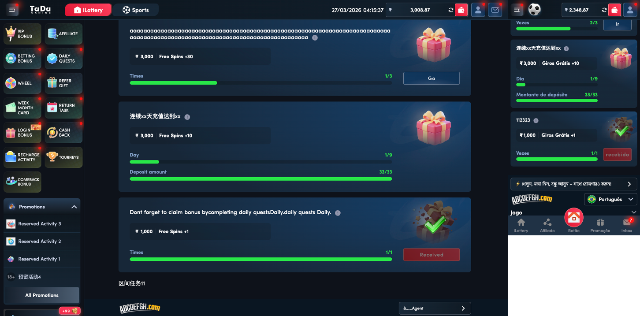
9 |  | 任务交互 | GO按钮点击功能 |  | 1、找到显示"GO"按钮的任务 2、点击"GO"按钮 | 1、页面跳转到对应页面 | Pass
10 |  | 任务交互 | 重复点击Receive按钮 | 1、任务状态为"Receive" 2、用户已点击过Receive按钮 | 1、点击"Receive"按钮 2、立即再次点击"Receive"按钮 3、快速连续点击多次 | 1、第一次点击后状态变为"Received" 2、后续重复点击无效 3、系统正确处理重复请求 4、不会重复发放奖励 | Pass | 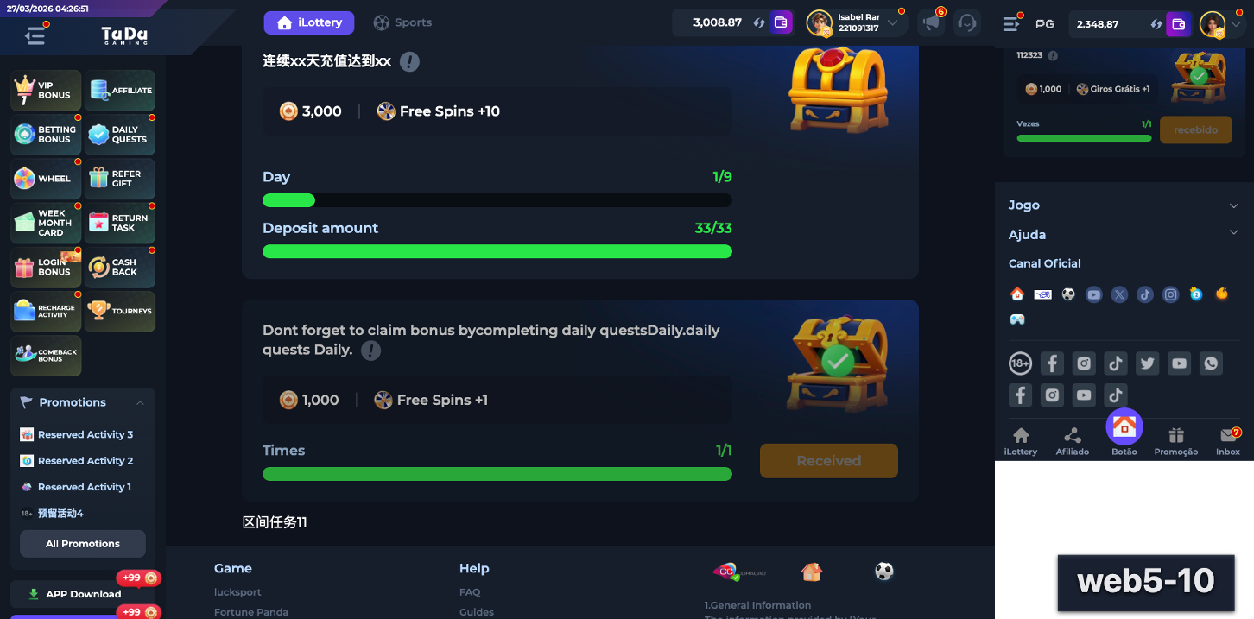
11 |  | 任务交互 | 任务过期后操作 | 1、任务倒计时已归零 2、任务已过期 | 1、等待或模拟任务过期 2、尝试点击任务按钮 3、刷新页面查看任务状态 | 1、过期任务按钮不可点击 111 2、奖励不可领取 | Pass
12 | 账服 | 任务配置 | 任务奖励配置边界值 | 1、进入任务配置后台 2、切换为单任务奖励 3、配置任务奖励 | 1、设置免费旋转数量为 0 2、设置免费旋转数量为 1000 3、保存配置 | 1、0值配置被正确处理 2、最大 3 位数 3、数据库存储正确 4、前端展示正常 | Pass
13 |  | 任务配置 | 任务奖励单独配置 | 1、管理员登录后台系统 2、进入任务配置页面 3、配置任务奖励 | 1、选择一个任务进行编辑 2、单独修改该任务的免费旋转厂商和子游戏 3、单独设置该任务的过期时间 4、保存配置 | 1、任务奖励可独立配置 2、免费旋转厂商和子游戏可单独设置，内部测试最大值 100 以内可以正常配置 3、过期时间可单独配置，最小值 1 最大值 99999 4、配置保存成功且生效 | Pass | 